Worksheet
 |  |  |  |  | 8 (812) 565 05 34 |  |  | sales@miniworks.ru
 |  |  |  |  | Балашиха |  |  | отдел продаж
 |  |  | Адрес |  |  |  |  | Режим работы
 |  |  | Балашиха |  |  |  |  | Пн – Пт: с 8:00 до 18:00
TPD10
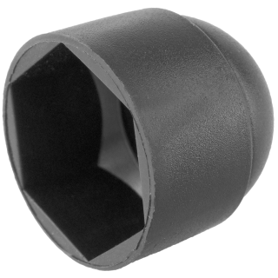 |  | 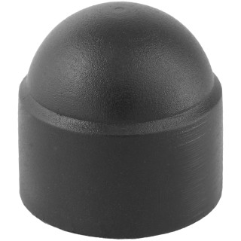 |  | 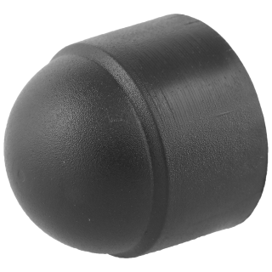 |  | 
Артикул |  | Цвет |  | от 10000 | от 5000 | от 1000 | от 500 | от 100 | розница | Наличие на 28.08.2026
TPD10 |  | черный |  | 3.60р. | 3.90р. | 4.20р. | 5.10р. | 5.80р. | 8.00р. | 68203
TPD10-RAL9003 |  | белый |  | 4.32р. | 4.68р. | 5.04р. | 6.12р. | 6.96р. | 9.60р. | 21309
TPD10-RAL7042 |  | серый |  | 4.32р. | 4.68р. | 5.04р. | 6.12р. | 6.96р. | 9.60р. | 63434
TPD10-RAL3000 |  | красный |  | 4.32р. | 4.68р. | 5.04р. | 6.12р. | 6.96р. | 9.60р. | 25503
TPD10-RAL1016 |  | желтый |  | 4.32р. | 4.68р. | 5.04р. | 6.12р. | 6.96р. | 9.60р. | 18139
TPD10-RAL6005 |  | зеленый |  | 4.32р. | 4.68р. | 5.04р. | 6.12р. | 6.96р. | 9.60р. | 6778
TPD10-RAL5005 |  | синий |  | 4.32р. | 4.68р. | 5.04р. | 6.12р. | 6.96р. | 9.60р. | —
TPD10-RAL8017 |  | коричневый |  | 4.32р. | 4.68р. | 5.04р. | 6.12р. | 6.96р. | 9.60р. | 13901
 | Все цены указаны в рублях и включают в себя НДС. Все цены указаны при условии 100% предоплаты и действительны в течение 5 дней. Все цены указаны при условии самовывоза продукции со склада в г. Балашиха (для иногородних клиентов доставка до склада ТК в г. Балашиха бесплатна). Все цены указаны за стандартный цвет для каждого вида изделия (изменение цвета на любой из предлагаемой палитры +20% к стоимости, изменение цвета на любой по системе RAL +50% к стоимости). О возможных сроках поставки заказного товара, необходимо уточнять заранее

